Tabelle1
Versuchsprotokoll

Projekt: | ZHAW PAHS15: Bicycle computer and sensoric powered with harvested energy
Datum: | 2015-09-14
Studierende: | Daniel Studer, Roman Schneider
Betreuer: | Marcel Meli, Dario Dündar

Versuchsbeschreibung: | Induzierte Spannung zu erzielen: Betriebsspannung des Microcomputer

Berechnungen: | Betriebsspannung:
 | Stromstärke:

Versuchsnummer: | Datum: | Bild/Grafik | Beschreibung | Resultate
1 | 2015-09-19 | 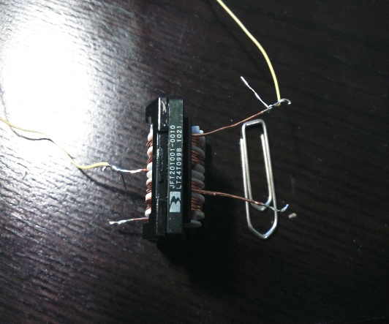 | Spule mit 60 Windungen, mit Eisenkern, Fläche A=1.767e-4m2, Kupferdraht Durchmesser d=0.5mm, Remanenz BR des Magneten: Unbekannt | Induzierte Spannung: 0.001…0.005V
2 | 2015-09-19 | 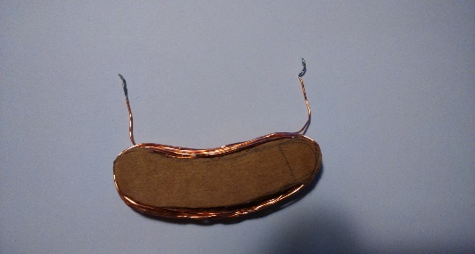 | Spule mit 20 Windungen, ohne Eisenkern, Fläche A=2.5e-4m2, Kupferdraht Durchmesser d=0.5mm, Remanenz BR des Magneten: Unbekannt | Induzierte Spannung: 0.001V

